EEPROM Write Ablaufplan
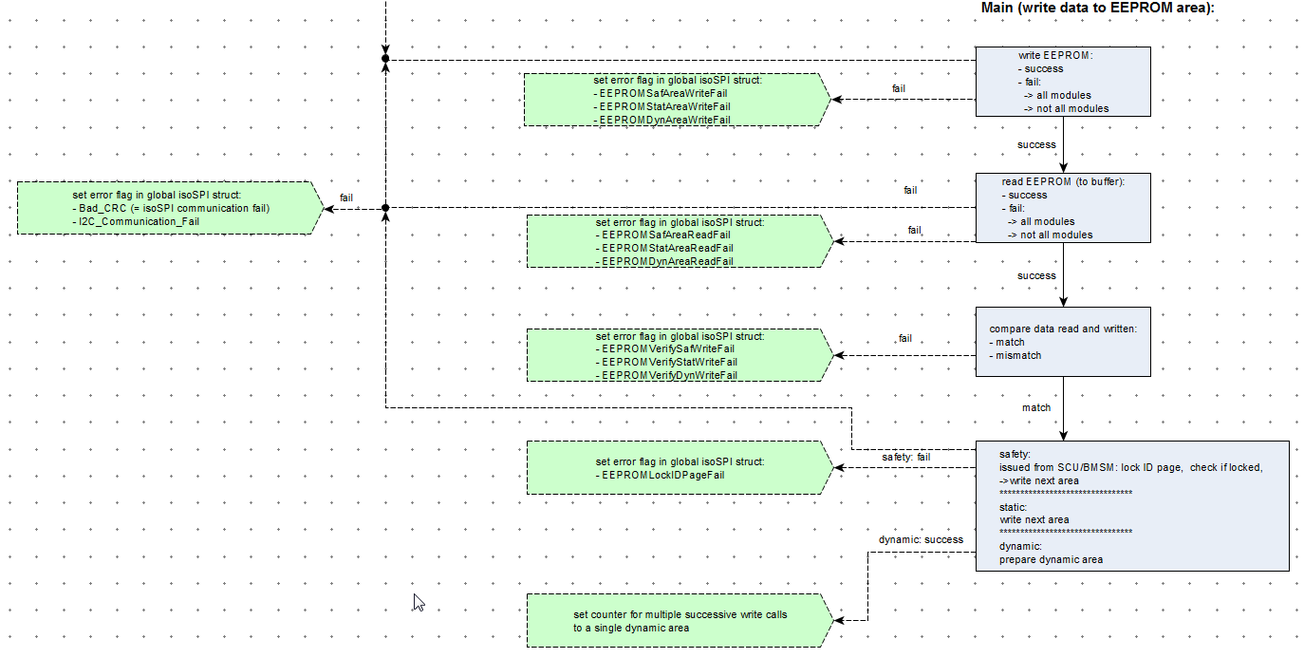

success

isoSPI EEPROM Initialisierung
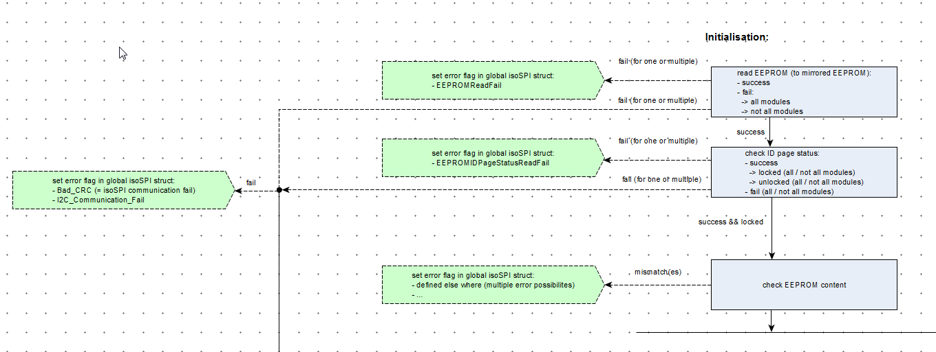

Zuordnung Temperatursensoren
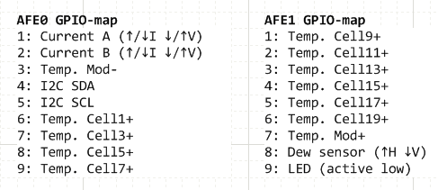
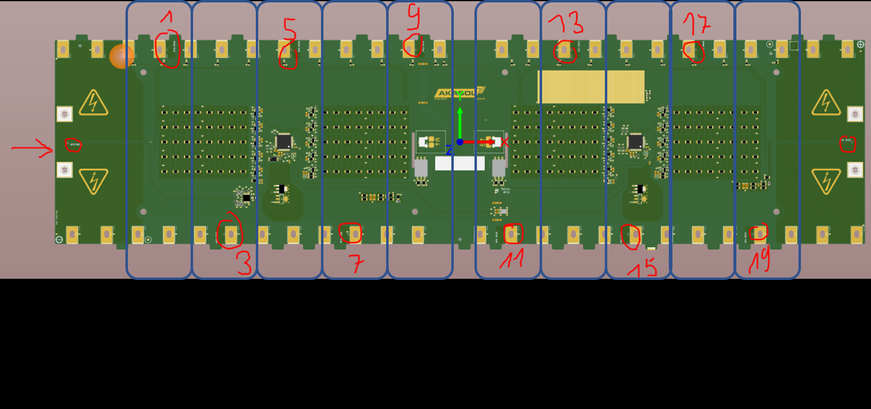

Zell 1 & 2
Zell 3 & 4
Zell 15 & 16
Zell 17 & 18
Zell 19 & 20
Zell 5 & 6
Zell 7 & 8
Zell 9 & 10
Zell 11 & 12
Zell 13 & 14

